43-5【様式２】利用者の知識・能力向上に係る実施状況報告書
様式２
 |  |  |  |  |  |  | 令和 | 6年 | 4月 | 11日

就労継続支援Ａ型事業所における利用者の知識・能力向上に係る実施状況報告書

事業所名 |  | にじのいろ |  | 事業所番号 |  | 0210201414
住 所 |  | 青森県北津軽郡板柳町大字横沢字東宮元12-12 |  | 管理者名 |  | 白川 恵
電話番号 |  | 0172-55-6682 |  | 対象年度 |  | 令和5年度

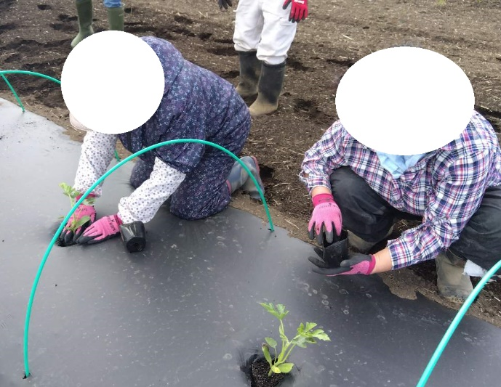
利用者の知識・能力向上に係る実施概要
＜活動内容＞ |  |  |  | ＜活動の様子＞
 | 阿部農園様 小玉スイカ定植作業
 | 令和5年5月11日、18日
 | 定植時の留意事項として、事業所で栽培のピーマン
 | 定植とは、違うことを習得。それぞれの栽培品種に
 | よって、注意することが違うということを認識。
 | 利用者数 6 名
＜目的＞ |  |  |  |  | ②苗廻りに土を寄せる |  |  | ①鉢から出して植穴に入れる
 | ・人手不足の農家の戦力となって、就労の場を増やせ
 | よう、さまざまな農作業技術を身に付けることが目標 |  |  |  | ・細分化によってチームで取り組むことにより
 | ・利用者にとってのメリットは、一連の作業の中でも |  |  |  | 農園様の望む結果を得られたことは、利用者のみ
 | 細分化により、自分の出来ることを発見して取組める |  |  |  | ならず、スタッフにとっても大きな自信となった。
＜成果＞
 | ・農家さんでは通常、行わないような超細分化を事業
 | 所ジョブトレーナーとスタッフが実施。
 | ・利用者6人+スタッフ4人の農業チームで3時間で
 | 1,300本の定植完了。時給1人当たり1,050円の対価。
 | ・高温での外作業により、作業時間の調整が課題

連携先の企業や事業所等の意見または評価

 | 当初の作業予定時間の4時間で何本位、定植完了できるのかと疑問であった。
 | しかし、3時間で1,300の定植を完了できたことは、驚きであった。 |  |  |  |  | 不安はあったが、頼んでよかったと思った。
 | 令和6年は、作付け本数を増やす予定であるため、協力依頼。また、引き続き他の作業の依頼も考慮。
 | そのためには、しゃがんでの作業のため腰等に負担がかかることと、高温で外作業の緩和が課題点としてある。
連携先企業（担当者） |  |  | 阿部農園 阿部様

利用者からの意見・評価

参加した利用者からの意見・評価 事業所内での野菜栽培はやってるが、他の農園へ出向いてのことは初めてだったので、最初は、行きたくないとか、自分にはできないと思っていた。でも、スタッフとの話し合いの中で、いつもの農業チームとして行くということだったので、挑戦してみようと思った。実際、作業は大変であったが、スタッフの細かい指導によって、思っていた以上の効果がでたことにより、阿部さんから大きな評価を頂けたことは、自信につながった。

【様式１】地域連携活動実施状況報告書
様式１
 |  |  |  |  |  |  |  |  | 令和6 | 年 | 4 | 月 | 11日

就労継続支援Ａ型事業所における地域連携活動実施状況報告書

事業所名 |  | にじのいろ |  |  |  | 事業所番号 |  | 0210201414
住 所 |  | 青森県北津軽郡板柳町大字横沢字東宮元12-12 |  |  |  | 管理者名 |  | 白川 恵
電話番号 |  | 0172-55-6682 |  |  |  | 対象年度 |  | 令和5年度

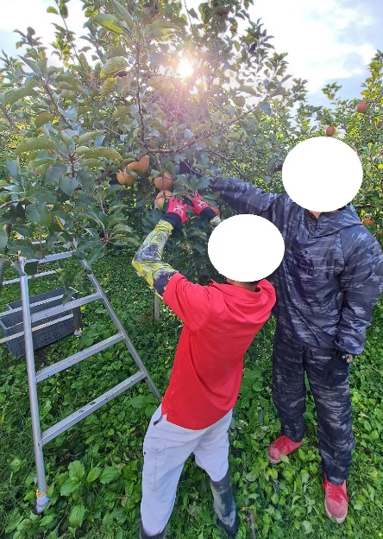
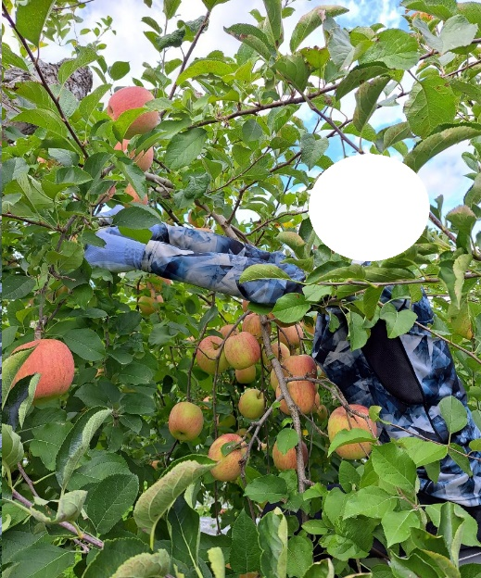
地域連携活動の概要
＜活動内容＞ |  |  |  |  |  | ＜活動の様子＞
 |  |  |  |  |  |  | 活動の様子
 | 活動場所 |  | 青森県弘前市種市高木152-4
 |  |  | 金田農園 様
 | 実施日程 |  | 6月～11月末共同協議、 10月11日～11月16日作業実施
 |  |  | ＡＭ8：30～ＰＭ12：40（休憩10分）
 | 実施概要 |  | りんご葉取り・玉回し・収穫・シート撤去
 | 利用者数 等 |  | 3人
＜目的＞
 | ・障害があっても、少しの工夫で健常者と同等の働 |  |  |  |  |  | 上記写真は、葉取り作業の様子。
 | きができることを、地域の中で共に働くことで証明し |  |  |  |  |  | 手順は
 | 障がい者への間違った思考を取り除くことを目指す。 |  |  |  |  |  | ①脚立を適した場所へ掛ける
 | ・今後懸念される人手不足の回避に向けて、障害者 |  |  |  |  |  | ②リンゴの周辺の葉っぱを取る。
 | が担い手となれるような技術習得とやり方の考慮。 |  |  |  |  |  | ③リンゴの上からも横からも見て、取残し確認。
＜成果＞ |  |  |  |  |  |  | ④上記事柄を繰り返す
 | ・慣れるまで、少し時間が掛かりとても慎重であった |  |  |  |  |  | その他
 | が、脚立も掛けられるようになったし、日数を重ねる |  |  |  |  |  | ・リンゴの玉回し作業は、リンゴを落とさない
 | に従って、リンゴの木の作業本数が増えていった。 |  |  |  |  |  | ように、気を付けながら行った。
 | ・反射シートの敷き込みと撤去は、自社野菜栽培で |  |  |  |  |  | ・反射シートの敷き撤去は、自社野菜栽培で取得済み
 | 慣れていたので、手早く行うことが出来、農家さんに |  |  |  |  |  | であったため、農家さんも手際の良さにびっくり。
 | 喜んでもらえた。 |  |  |  |  |  | ・収穫は、運搬作業も含めて行った。

連携先の企業等の意見または評価

 | これまで、障がい者と接する機会がなかったため、障がい者という固定観念に縛られていて、本当に作業が出来る
 | のかなと、不安であった。 |  |  | 人手不足解消のための戦力とするための施策に向けての第一歩を踏み出せた。
 | 最初に、事業所ジョブトレーナーからそれぞれのタイプという形で、事前に情報を頂けていたので、脚立
 | を掛ける位置を悩んでいる人がいても、「アッ、こういうことだったんだ・・どの位で動くのかな」とかなんだか
 | ゲーム感覚で見ていることができた。教えられてなかったら「何やってるんだぁ－！やっぱり作業できないな」と
 | 思っていたろうと自分で思う。 |  |  |  | 日数を重ねるうちに、その悩んで眺めている時間が短縮されていき、作業完了
 | の本数が増えていったため、慣れればきっと戦力になると感じた。
 | 自分たちもどのように障がい者への作業伝授を行うべきか少し発見できたため、次年度も続けていきます。
連携先企業名 |  |  | 金田農園 |  |  |  |  | 担当者名 |  |  | 金田 弥

